Hoja1
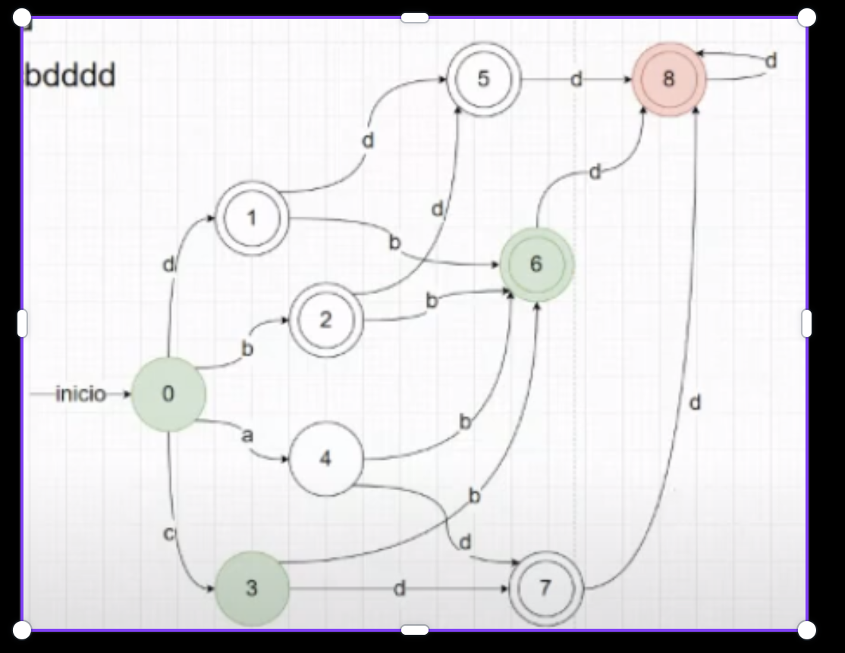
Q/E | a | b | c | d
0 | 4 | 2 | 3 | 1
1 |  | 6 |  | 5
2 |  | 6 |  | 5
3 |  | 6 |  | 7
4 |  | 6 |  | 7
5 |  |  |  | 8
6 |  |  |  | 8
7 |  |  |  | 8
8 |  |  |  | 8

A = { 0,3,4} | // TRANSICIONES
B = { 1,2,5,6,7,8} |  | // ACEPTACIÓN
A:
Q/E | a | b | c | d
0 | 4 | 2 | 3 | 1
3 |  | 6 |  | 7
4 |  | 6 |  | 7

B:
Q/E | a | b | c | d
1 |  | 6 |  | 5
2 |  | 6 |  | 5
5 |  |  |  | 8
6 |  |  |  | 8
7 |  |  |  | 8
8 |  |  |  | 8

A = { 0 }
B = { 3,4}
C = {1,2}
D = {5,6,7,8}
A:
Q/E | a | b | c | d
0 | 4 | 2 | 3 | 1

B:
Q/E | a | b | c | d
3 |  | 6 |  | 7
4 |  | 6 |  | 7

C:
Q/E | a | b | c | d
1 |  | 6 |  | 5
2 |  | 6 |  | 5

D:
Q/E | a | b | c | d
5 |  |  |  | 8
6 |  |  |  | 8
7 |  |  |  | 8
8 |  |  |  | 8

Q/E | a | b | c | d
A | B | C | B | C
B |  | D |  | D
C* |  | D |  | D
D* |  |  |  | D

